G 1.3.1-7
CES. Informe de Situación Económica y Social de Castilla y León en 2022

Gráfico 1.3.1-7
Distribución de los affiliados de la rama agraria por régimen y provincia. 2022
(porcentaje)
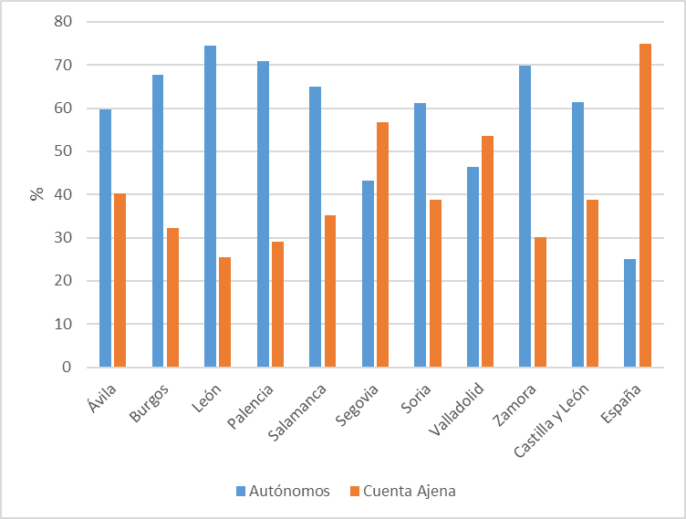

Fuente: Ministerio de Inclusión, Seguridad Social y Migraciones.

Datos
 | Autónomos AG | Cuenta Ajena AG | Autónomos | Cuenta Ajena
Ávila | 3242.983 | 2195.091 | 59.634771428 | 40.365228572
Burgos | 5158.663 | 2457.657 | 67.731699824 | 32.268300176
León | 6524.064 | 2242.106 | 74.42319736 | 25.57680264
Palencia | 3414.347 | 1403.547 | 70.868039023 | 29.131960977
Salamanca | 5130.302 | 2776.25 | 64.886716738 | 35.113283262
Segovia | 3187.08 | 4193.312 | 43.183072119 | 56.816927881
Soria | 2356.271 | 1495.072 | 61.18050249 | 38.81949751
Valladolid | 4778.946 | 5518.54 | 46.408861347 | 53.591138653
Zamora | 4728.613 | 2035.901 | 69.903218472 | 30.096781528
Castilla y León | 38521.269 | 24317.476 | 61.301779658 | 38.698220342
España | 262357.518 | 784187.131 | 25.068927375 | 74.931072625

